2021_03_data
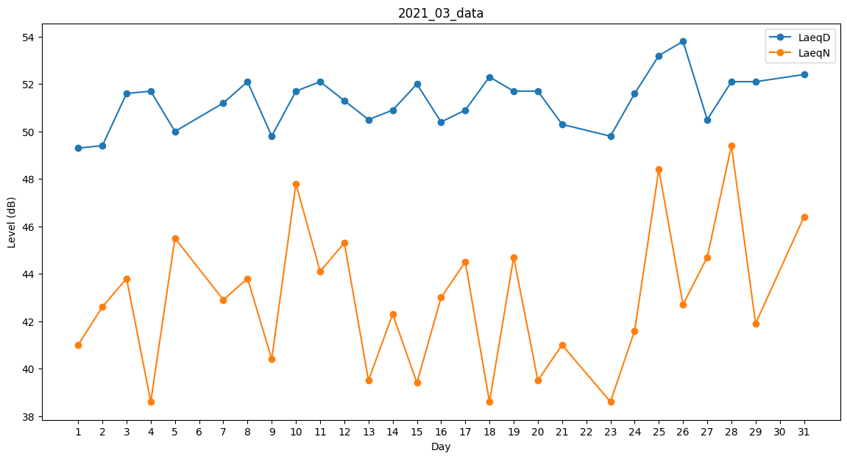
Day | LaeqD | LaeqN
1 | 49.3 | 41
2 | 49.4 | 42.6
3 | 51.6 | 43.8
4 | 51.7 | 38.6
5 | 50 | 45.5
6 | 51.4 | 0
7 | 51.2 | 42.9
8 | 52.1 | 43.8
9 | 49.8 | 40.4
10 | 51.7 | 47.8
11 | 52.1 | 44.1
12 | 51.3 | 45.3
13 | 50.5 | 39.5
14 | 50.9 | 42.3
15 | 52 | 39.4
16 | 50.4 | 43
17 | 50.9 | 44.5
18 | 52.3 | 38.6
19 | 51.7 | 44.7
20 | 51.7 | 39.5
21 | 50.3 | 41
22 | 51.6 | 0
23 | 49.8 | 38.6
24 | 51.6 | 41.6
25 | 53.2 | 48.4
26 | 53.8 | 42.7
27 | 50.5 | 44.7
28 | 52.1 | 49.4
29 | 52.1 | 41.9
30 | 51.4 | 0
31 | 52.4 | 46.4

